SC1001
システム名 |  |  |  |  | システム種別 |  |  |  |  |  | 詳細設計書 |  |  |  |  | 作成者 |  |  | 作成日 |  | 更新者 | 更新日 | 版数
POSサーバー |  |  |  |  | POSサーバ |  |  |  |  |  |  |  |  |  |  | SonMNT |  |  | 2024-06-24 |  | AnhTTP | 2024-12-17 | 1.0

機能カテゴリ |  |  |  | 10_プロモーションメンテ |  |  |  |  |  | 項目 |  |  | 画面設計書 |  |  | SC1001

0
 | ■イメージ
 |  | 店舗選択タブ

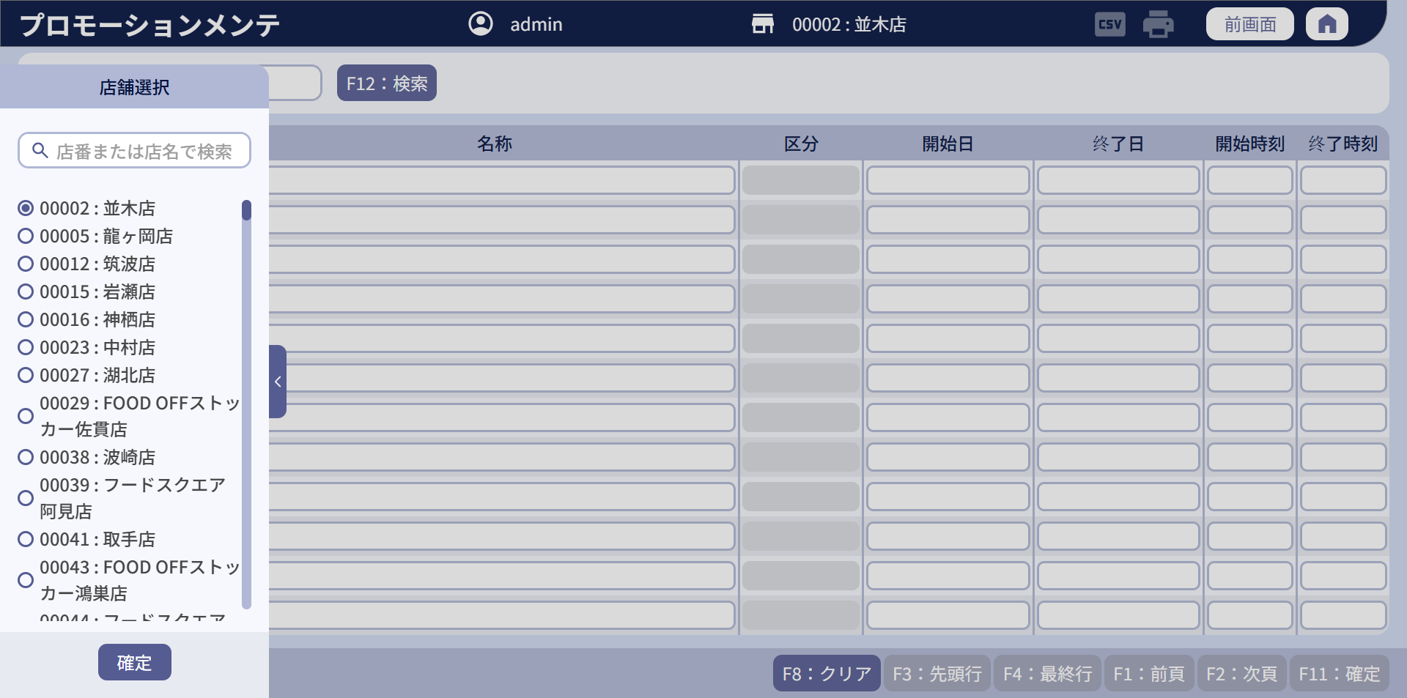

1

2

 | ■画面項目定義

 | 画面項目ID |  | 項目 |  | タイプ | I/O | 多言語 | 出力 |  |  |  |  |  |  |  |  | インプット |  |  |  |  | 備考
 |  |  |  |  |  |  |  | マッピングデータ |  |  |  | 初期値 |  | 表示コントロール | Control enable |  | 必須 | 数字 | 桁 | マッピングデータ
 |  |  |  |  |  |  |  | API名 | 項目 |  |  |  |  |  |  |  |  |  |  | API名 | 項目
 | 0 |  | 画面タイトル |  | テキスト | － | ● | － | － |  |  | プロモーションメンテ |  | ー | － |  | － | ー | ー | － | ー
 | 1 |  | 店舗選択タブ（タイトル） |  | テキスト | － | ● | － | － |  |  | 店舖選択 |  | ー | ー |  | － | ー | ー | － | ー | ー
 | 2 |  | 店舗選択エリア |  | － | － | － | － | － |  |  | － |  | ー | ー |  | － | ー | ー | － | ー | 20_画面設計_00_共通.xlsxの店舗選択エリアシートをご参照ください。

 | ■イメージ
 |  | 検索条件エリア

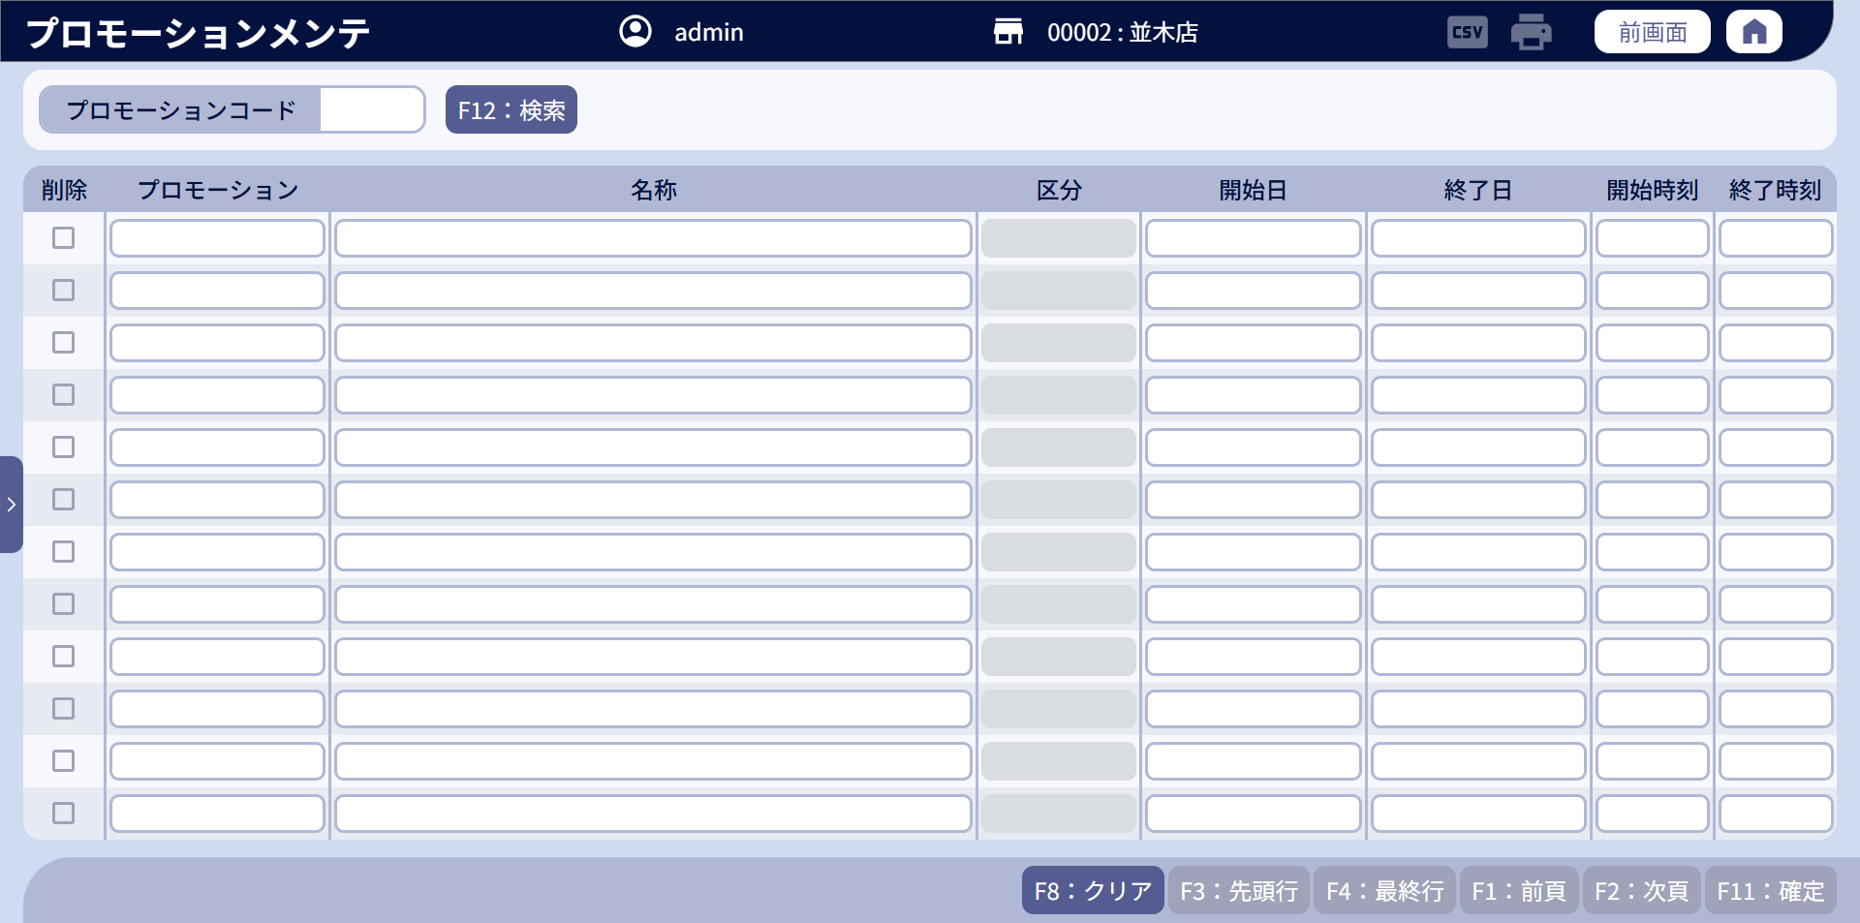
2
3
1

 | ■画面項目定義

 | 画面項目ID |  | 項目 |  | Type | I/O | 多言語 | 出力 |  |  |  |  |  |  |  |  | インプット |  |  |  |  | 備考
 |  |  |  |  |  |  |  | マッピングデータ |  |  |  | 初期値 |  | 表示コントロール | Control enable |  | 必須 | 数字 | 桁 | マッピングデータ
 |  |  |  |  |  |  |  | API名 | 項目 |  |  |  |  |  |  |  |  |  |  | API名 | 項目
 | 1 |  | プロモーションコード（タイトル） |  | テキスト | － | ● | － | － |  |  | プロモーションコード |  | ー | － |  | － | － | － | － | ー | イベントID：SC1001_01
 | 2 |  | プロモーションコード(値) |  | EditText | I | － | － | － |  |  | ブランク |  | ー | ー |  | － | ● | － | AP0105 | code | ・最大5桁入力可能。 ・フォーカスアウト時に5文字を構成するために「0」を自動的に埋め込む。
 | 3 |  | 検索 |  | ボタン | I | ● | － | － |  |  | F12：検索 |  | ー | デフォルト：有効 |  | － | － | － | － | ー | イベントID：SC1001-02

 | ■イメージ
 |  | データ表示エリア

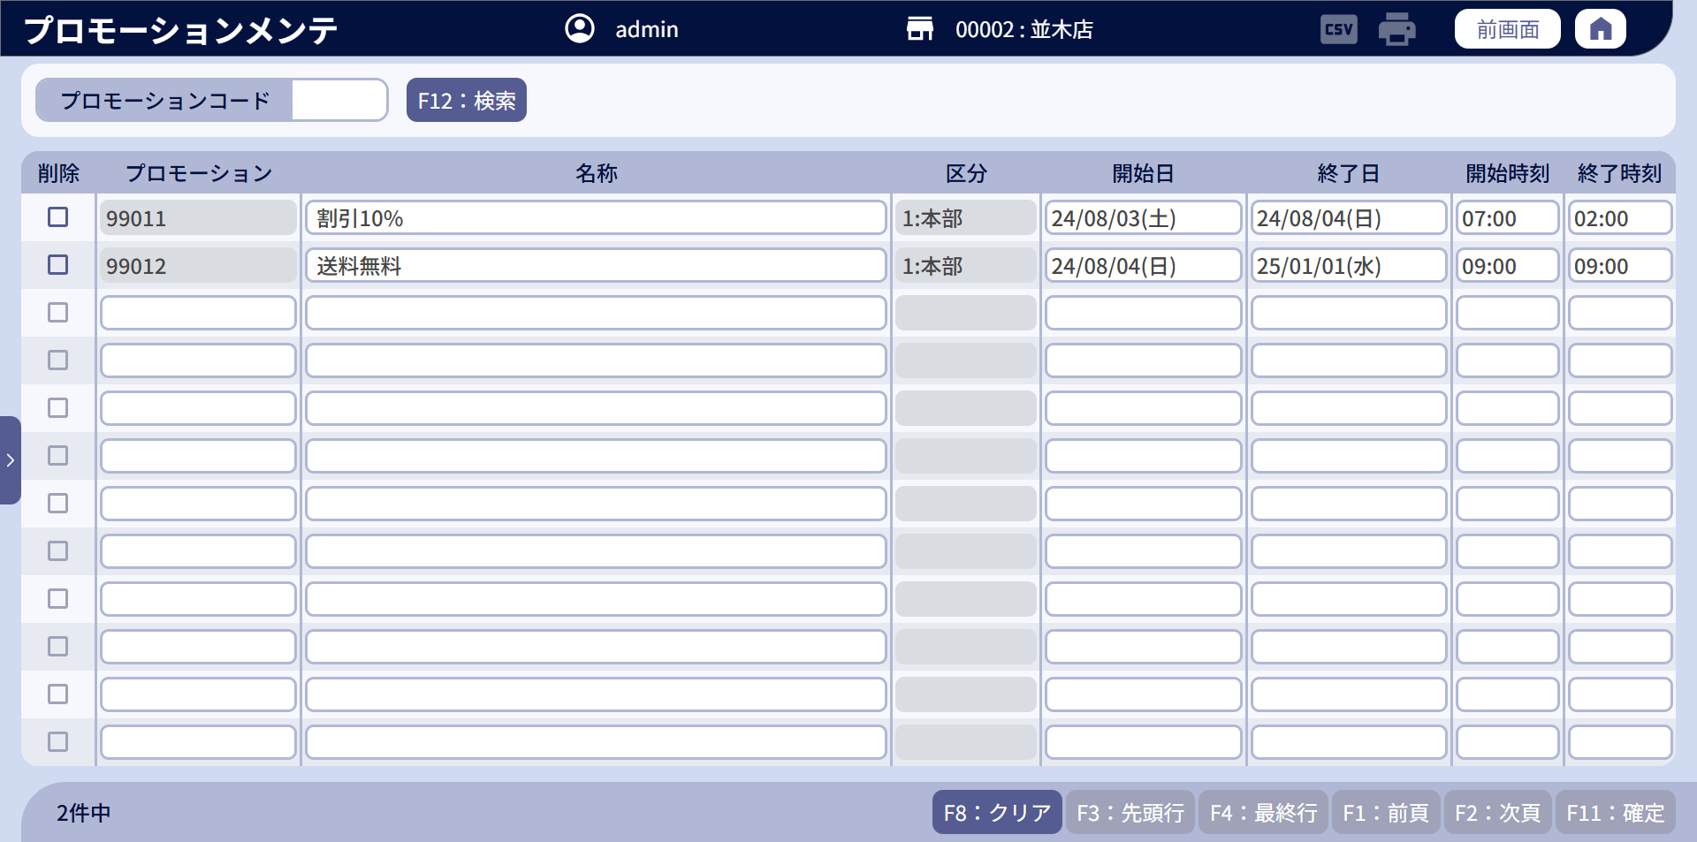

1
2
3
4
5
6
7
8

1.1
2.1
3.1
4.1
5.1
6.1
7.1
8.1

10
11
9

 | ■画面項目定義

 | 画面項目ID |  | 項目 |  | タイプ | I/O | 多言語 | 出力 |  |  |  |  |  |  |  |  | インプット |  |  |  |  | 備考
 |  |  |  |  |  |  |  | マッピングデータ |  |  |  | 初期値 |  | 表示コントロール | Control enable |  | 必須 | 数字 | 桁 | マッピングデータ
 |  |  |  |  |  |  |  | API名 | 項目 |  |  |  |  |  |  |  |  |  |  | API名 | 項目
 | 1 |  | 削除（タイトル） |  | テキスト | － | ● | － | － |  |  | 削除 |  | ー | ー |  | － | － | － | － | ー | ー
 | 2 |  | プロモーションコード（タイトル） |  | テキスト | － | ● | － | － |  |  | プロモーション |  | ー | ー |  | － | － | － | － | ー | ー
 | 3 |  | 名称（タイトル） |  | テキスト | － | ● | － | － |  |  | 名称 |  | ー | ー |  | － | － | － | － | ー | ー
 | 4 |  | 区分（タイトル） |  | テキスト | － | ● | － | － |  |  | 区分 |  | ー | ー |  | － | － | － | － | ー | ー
 | 5 |  | 開始日（タイトル） |  | テキスト | － | ● | － | － |  |  | 開始日 |  | ー | ー |  | － | － | － | － | ー | フォーマット：yy/MM/dd
 | 6 |  | 終了日（タイトル） |  | テキスト | － | ● | － | － |  |  | 終了日 |  | ー | ー |  | － | － | － | － | ー | フォーマット：yy/MM/dd
 | 7 |  | 開始時刻（タイトル） |  | テキスト | － | ● | － | － |  |  | 開始時刻 |  | ー | ー |  | － | － | － | － | ー | 形式: hh:mm
 | 8 |  | 終了時刻（タイトル） |  | テキスト | － | ● | － | － |  |  | 終了時刻 |  | ー | ー |  | － | － | － | － | ー | 形式: hh:mm
 | 1.1 |  | 削除（値） |  | チェックボックス | I/O | － | － | － |  |  | ー |  | ー | ・編集の場合、有効になる。 ・新規モード又は初期化モードの場合、無効になる。 |  | － | － | － | AP1001 | operation_type | ー
 | 2.1 |  | プロモーションコード（値） |  | EditText | I/O | － | AP0105 | code |  |  | ー |  | ー | ・編集モード、初期化モードの場合、無効になる。 ・新規モードの場合、有効になる。 |  | ● | ● | － | AP1001/AP1002 | code | イベントID：SC1001_03 ・フォーカスアウト時に5桁を構成するために項目に「0」を自動的に埋め込む。 ・最大5桁入力可能。 ・店舗権限のアカウント：「99」でで始まるコードのみ許可 ・店舗権限以外のアカウント: 「99」のコードまたは「01」から「12」のコードを入力可能とする。 エラーメッセージ = MSG_VAL_019
 | 3.1 |  | プロモーション名称（値） |  | EditText | I/O | － | AP0105 | name |  |  | ー |  | ー | ー |  | ● | － | － | AP1001/AP1002 | name | ・最大全角25文字、半角50文字を入力可能とする。
 | 4.1 |  | 区分（値） |  | EditText | I/O | － | AP0105 | type |  |  | ー |  | コードが「99」で始まる場合、新規作成時に「2:店舗」を表示する。 コードが「01」から「12」で始まる場合、新規作成時に「1:本部」を表示する。 | デフォルト：無効 |  | － | － | － | － | ー | ー
 | 5.1 |  | 開始日（値） |  | EditText | I/O | － | AP0105 | start_date_time |  |  | ー |  | ー | ー |  | － | － | － | AP1001/AP1002 | start_date_time | フォーマット：yy/MM/dd
 | 6.1 |  | 終了日（値） |  | EditText | I/O | － | AP0105 | end_date_time |  |  | ー |  | ー | ー |  | － | － | － | AP1001/AP1002 | end_date_time | フォーマット：yy/MM/dd
 | 7.1 |  | 開始時刻（値） |  | EditText | I/O | － | AP0105 | start_time |  |  | ー |  | ー | ー |  | － | － | － | AP1001/AP1002 | start_time | 形式: hh:mm
 | 8.1 |  | 終了時刻（値） |  | EditText | I/O | － | AP0105 | end_time |  |  | ー |  | ー | ー |  | － | － | － | AP1001/AP1002 | end_time | 形式: hh:mm
 | 9 |  | クリア |  | ボタン | I | ● | － | － |  |  | F04：クリア |  | ー | ・デフォルト：無効 ・データが変更された場合に有効になる。 |  | － | － | － | － | ー | イベントID：SC1001_04
 | 10 |  | ページングエリア |  | ボタン | I/O | ● | AP0105 | XXX |  |  | ー |  | ー | ー |  | － | － | － | － | ー | [10_概要機能_画面遷移_00_共通.xlsx]ファイルの[画面設計]シートをご参照ください。
 | 11 |  | 「確定」 |  | ボタン | I | ● | － | － |  |  | F09：確定 |  | ー | ・デフォルト：無効 ・新規モード、編集モードにあり、変更データがある場合は有効になる。 |  | － | － | － | － | ー | イベントID：SC1001_05 プロモーションコードを入力せず、他の項目に入力した場合、確定ボタンを有効にしない。

